表紙・改定履歴
Webダイレクト販売

画面設計書
WebD保存方式・保存タイミング

© 2020 Sasuke Financial Lab Inc.

変 更 記 録
版数 REV. | 作成更新日 | 変 更 内 容 | 担 当
01 | 2020-08-26 | 初版 | 須永

申込フロー(保存タイミング・内容)
保存タイミング |  |  |  |  |  | システム |  | 画面名
 |  |  |  |  |  | Webダイレクト販売 |  | WebD保存方式・保存タイミング

 | 当資料の目的

 | WebDにおける申込フロー内での保存方式、保存タイミングを整理、認識相違がないことを確認する目的として作成

 | また、保存タイミングについては、自動保存される画面と、任意保存の画面が存在することを整理したところ、
 | 今回は保存のタイミングを一律自動保存としても問題ないと感じているため、一度ご相談させていただきたい。

 | 保存方式

 | ・保存方式のパターンは以下のとおり
 | No |  | 保存名 |  |  | 内容 |  |  | 保存タイミング |  | 保存期間
 | ① |  | セッション保存 |  |  | WebDを表示中のみ入力状態を保持する方式 表示中であれば前画面の入力情報を保持している WebD(ブラウザ)を閉じれば情報は消える |  |  | WebD画面全て 画面遷移時に前画面で入力した情報を保持する |  | WebDを表示中のみ

 | ② |  | 端末保存 |  |  | ローカルストレージ(またはクッキー)に保存を行い、端末にデータを保存する 端末保存のため、ブラウザを閉じても一定期間情報を保持している 主に試算エリアでの試算結果の保存を行う |  |  | 試算結果画面 「試算内容を保存する」押下 |  | 30日

 | ③ |  | DB保存 |  |  | DBに永続的に保存される 申込エリアで右記の保存タイミングで保存を行う |  |  | 個人情報入力画面 | [次へ]押下 | 永続 （申込データ情報は2ヶ月） （仮登録は24時間）
 |  |  |  |  |  |  |  |  | 仮登録メールからの申込マイページ | ログイン時
 |  |  |  |  |  |  |  |  | 意向確認画面 | [内容を保存して休憩する]押下
 |  |  |  |  |  |  |  |  | 意向確認画面 | [次へ]押下
 |  |  |  |  |  |  |  |  | 重要事項確認画面 | [内容を保存して休憩する]押下
 |  |  |  |  |  |  |  |  | 告知情報事前確認画面 | [内容を保存して休憩する]押下
 |  |  |  |  |  |  |  |  | 告知情報用語確認画面 | [内容を保存して休憩する]押下
 |  |  |  |  |  |  |  |  | 告知情報加入条件確認画面 | [内容を保存して休憩する]押下
 |  |  |  |  |  |  |  |  | 告知情報入力漏れ確認画面 | [内容を保存して休憩する]押下
 |  |  |  |  |  |  |  |  | 告知情報確認画面 | [次へ]押下
 |  |  |  |  |  |  |  |  | 受取人・請求人入力画面 | [内容を保存して休憩する]押下
 |  |  |  |  |  |  |  |  | 受取人・請求人確認画面 | [内容を保存して休憩する]押下
 |  |  |  |  |  |  |  |  | 保険料払込方法選択画面 | [内容を保存して休憩する]押下
 |  |  |  |  |  |  |  |  | クレジットカード情報入力画面 | [送信する]押下
 |  |  |  |  |  |  |  |  | 口座振替(SBペイメント)画面 | 登録完了後
 |  |  |  |  |  |  |  |  | 本人確認書類提出画面 | [次へ]押下
 |  |  |  |  |  |  |  |  | 申込内容確認画面 | [次へ]押下

 | 保存タイミング

 | ・②の保存箇所

 |  | ユーザーが意図的にボタンを押さない限り保存されない

計算機
画面
[G0102]
試算結果展開
医療画面
[G0104]
試算結果
画面
[G0103]
試算結果展開緩和医療画面
[G0105]
試算結果展開
一時金画面
[G0106]
試算結果展開
緩和一時金画面
[G0107]
試算結果展開
定期画面[G0108]

見積内容
確認画面
[G0112]

試算結果画面の[試算内容を保存する]ボタン押下で
試算条件、試算結果を端末保存する。
すでに端末に保存データがある場合、
当画面に来た際にプリセットする。
(申込フロー内で再度試算するとした際など)
計算機で入力後に当画面へ遷移してきた際は、保存データがあっても計算機での入力値を優先する

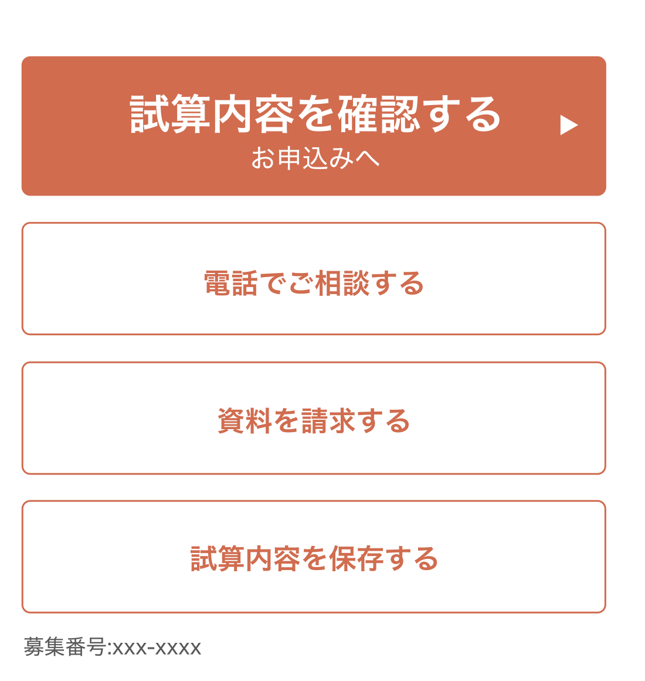
 | ■画面箇所
 | 試算条件内のリンク |  |  |  |  |  | 画面下部のボタン
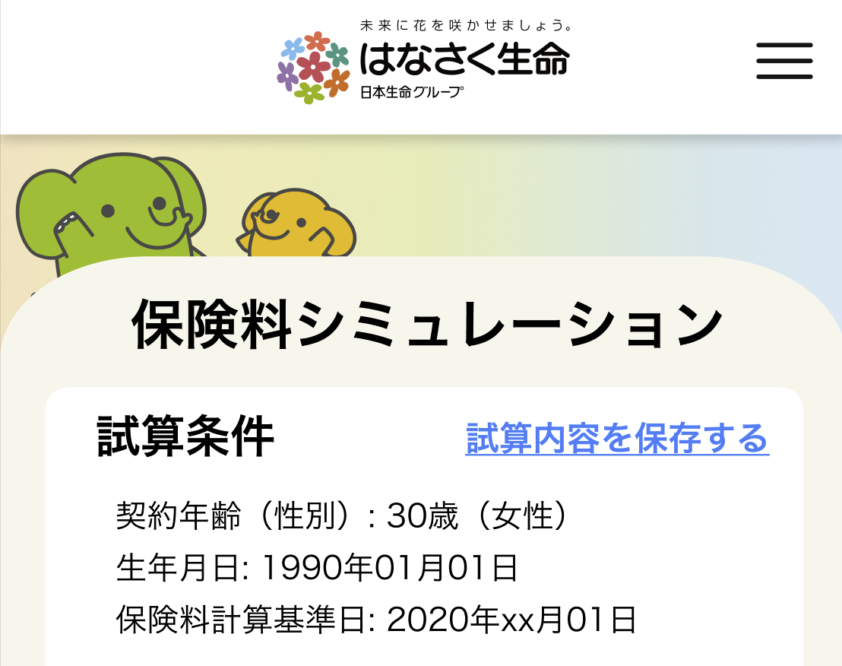

 | ・③の保存箇所

 |  |  | 画面毎の申込フロー内の保存の種類
 |  |  |  | 必須保存：下記オレンジの画面は次の画面に遷移する際に必ず保存が行われる。当画面までの入力内容、当画面まで入力が進んだことをDBへ保存を行う。
 |  |  |  |  |  | オレンジの画面はAURAシステムやSBペイメントサービスなどでの登録があるため、基本的に登録後は変更できないよう戻れないため自動登録となっています
 |  |  |  | 任意保存: 下記ブルーの画面は、画面下部に[内容を保存して休憩する]ボタンが設置されている。ユーザーが意図的に押すことで、当画面までの入力内容、
 |  |  |  |  |  | 当画面まで入力が進んだこと、当画面の入力状態をDBへ保存する。
申込み前
確認画面[G0113]
ご本人さま確認に関して画面[G0114]
個人情報
入力画面
[G0115]
個人情報
確認画面
[G0116]
申込マイページ仮登録画面
[G0202]

申込マイページログイン画面
[G0202]
意向確認画面
[G0117]
重要事項
確認画面[G0118]
告知情報事前
確認画面[G0119]
告知情報用語
確認画面
[G0120]
告知情報加入
条件確認画面[G0121]
告知情報入力漏れ確認画面[G0122]

告知情報入力
画面(AURA)
[G0123]
告知情報
確認画面[G0126]
受取人・請求人
入力画面[G0127]
受取人・請求人
確認画面[G0127]
保険料払込方法選択画面[G0129]
クレジットカード情報
入力画面[G0130]
本人確認書類
提出画面[G0131]

SBPS
口座振替
登録画面

申込内容
確認画面
[G0128]
申込完了画面[G0132]

 |  |  | 手続きの再開
 |  |  |  | 申込手続き途中は申込マイページに表示され、そこから再開が可能。最後に保存した時点の画面に戻り、手続きを再開する。
 |  |  |  | ※注意点※ブルーの画面(任意保存箇所)が最終画面の場合であっても、保存を行わなかった場合は最後に保存された箇所
 |  |  |  |  | (オレンジ画面の自動保存が最新であれば、それまでの保存はされているので、そのオレンジの次の画面から再スタートとなります。
 |  |  |  |  | 任意で保存したブルーの画面が最新であればそこから)のスタートとなる。

